programa de mantto e inversion
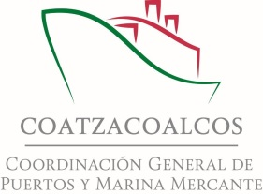
Administración Portuaria Integral de Coatzacoalcos
Programa Operativo Anual 2017
Programado 2017 Cifras en millones de pesos.

Programa de Mantenimiento a la Infraestructura 2017
PARTIDA | AÑO 2017
 | CAPITULO 3000 | RECURSOS PROPIOS
 |  | 1ER TRIMESTRE | 2DO TRIMESTRE | 3ER TRIMESTRE | 4TO TRIMESTRE
Bodegas | 9.00 | - | 3.50 | 3.50 | 2.00
Edificios | 2.00 | - | - | 0.60 | 1.40
Muelles | 16.50 |  | 6.50 | 5.50 | 4.50
Vías Férreas | 4.80 | - | 2.00 | 1.00 | 1.80
Vialidades | 17.30 | - | 6.10 | 4.30 | 6.90
Áreas Comunes | 26.74 |  | 9.24 | 7.20 | 10.30
Estudios y Proyectos | 12.14 | 5.00 | 3.00 | 1.50 | 2.64
Señalamiento Marítimo | 3.00 | - | 0.30 | 1.00 | 1.70
Instalaciones Eléctricas | 17.00 | - | 6.00 | 5.00 | 6.00
TOTAL | 108.48 | 5.00 | 36.64 | 29.60 | 37.24

Programa de Inversión a la Infraestructura 2017
PARTIDA | AÑO 2017
 | CAPITULO 6000 | RECURSOS PROPIOS
 |  | 1ER TRIMESTRE | 2DO TRIMESTRE | 3ER TRIMESTRE | 4TO TRIMESTRE
Desarrollo de Infraestructura Portuaria en la Laguna de Pajaritos | 70.00 | - | 35.00 | 15.00 | 20.00
Dragado de Mantenimiento en el Puerto de Coatzacoalcos | 46.40 | 46.39 | - | - | -
TOTAL | 116.40 | 46.39 | 35.00 | 15.00 | 20.00

